界面&功能
界面相关 |  |  |  |  |  |  |  | 功能规则

 | 说明
 | 1.规范通用类界面使用与弹出途径
 | 2.限定复用界面格式与尺寸

 | 奖励获得弹窗（通用）


 |  | 1.标题 |  |  |  | 弹出途径：
 |  | ▶ | 固定文本：获得奖励 |  |  | 1. 获得非掉落物、任务等通过点击领取按钮取得的奖励时弹出
 |  |  |  |  |  | ▶ | 福利签到功能获得签到奖励，在线奖励时
 |  | 2.奖励内容 |  |  |  | ▶ | 合成获得奖励时（合成特效的层级高于奖励弹窗）
 |  | ▶ | 在界面中部显示获得的具体奖励 |  |  | ▶ | 每日目标领取活跃度宝箱时
 |  | ▶ | 单页个数最多6个，可左右滑动 |  |  | ▶ | 商店购买时
 |  | ▶ | 道具显示道具图标，同道具堆叠显示，右下角显示具体数量 |  |  | ▶ | 邮件领取时（单个邮件，一键领取则不需要弹出）
3
 |  | ▶ | 点击单个道具可弹出对应道具tips |  |  | ▶
 |  |  |  |  |  | 2.弹出时需列出此次获得的所有奖励。
 |  | 3.关闭功能 |  |  |  | 3.显示区域可左右滑动。
 |  | ▶ | 点击除了图示白色部分的以外均可关闭弹窗 |  |  | 4.点击空白区域即可关闭弹窗。
 |  | ▶ | 关闭区域用半透明黑色遮罩示意范围 |  |  | 5.5秒未操作则弹窗自动关闭。
 |  | ▶ | 在遮罩区域需显示文本（点击任意区域关闭（5秒））
 |  | ▶ | 五秒未操作则自动关闭界面，倒计时文本需变动
 |  | ▶ | 遮罩文本需要在后方有不同界面时依旧可以看清

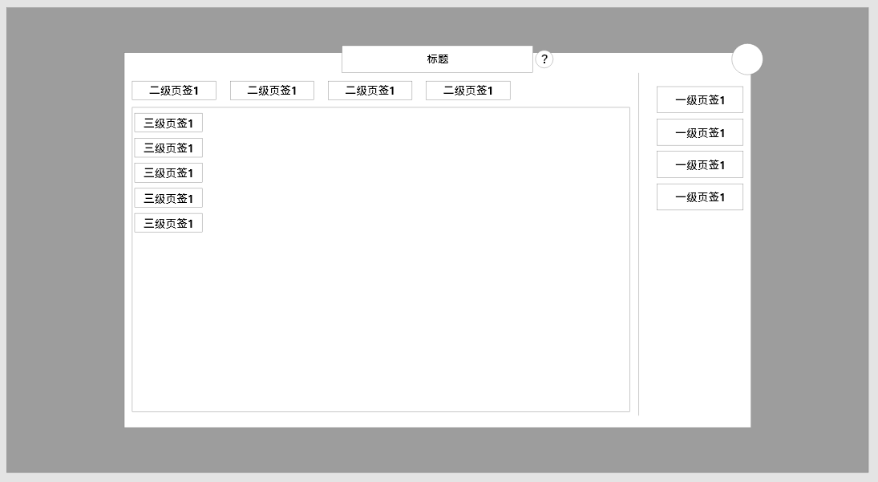
 | 通用弹窗1级（通用） |  |  |  |  | 使用途径
 |  |  |  |  |  | 1.点击功能按钮弹出的主要弹窗（如：角色、锻造、技能等系统和玩法功能的一级界面）
 |  | 区域说明：图示位置仅为参考，美术可根据风格需要自行调整位置，单不要缺失元素。 |  |  |  | 2.部分功能可能不需要帮助按钮、二级/三级页签
 |  | 1.标题与说明按钮 |  |  |  | 3.此界面的尺寸、遮罩透明度均需统一
 |  | ▶ | 标题固定与界面顶部，且说明按钮附加与标题右侧 |  |  | 4.统一点击关闭按钮关闭
 |  | ▶ | 点击说明按钮弹出说明弹窗（详情见下方通用3级弹窗）
 |  | 2.关闭按钮
 |  | ▶ | 点击后将关闭该界面
 |  | 3.一级按钮区域
 |  | ▶ | 以图示方式显示与界面右侧（按钮具体形状和用作调整），用于切换功能下方多个子功能的情况
 |  | ▶ | 每个页签被选中时需要高亮，同时只能选中一个页签
 |  | ▶ | 所有功能界面均需要一级页签区，此部分不能省略
 |  | 4.二级界面区域
 |  | ▶ | 用于同功能下该功能需要细分的子功能区域
 |  |  |  | 如：商店的子商店，合成的具体合成项目等
 |  | ▶ | 根据具体功能需求，该部分可能没有
 |  | 5.三级界面区域
 |  | ▶ | 该部分使用率极低，可根据具体功能需求变化
 |  | 6.具体内容区
 |  | ▶ | 根据功能需求由对应功能具体出具示意，根据需求不同区域的样式可能不同

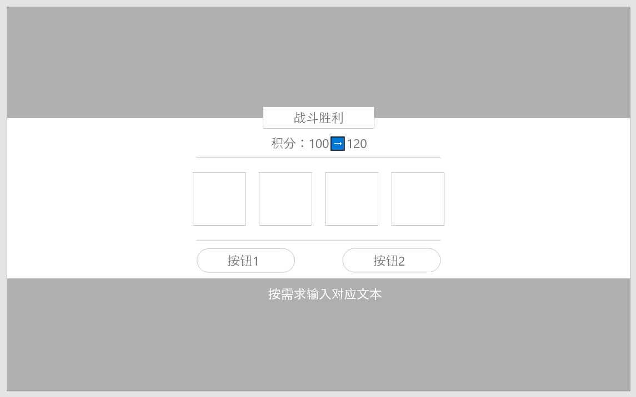
 | 副本胜利弹窗
 |  | 界面说明： |  |  | 1 | 当副本内胜利时显示此弹窗
 |  | 1.标题 |  |  | 2 | 下方的按钮根据实际情况变动
 |  | ▶ | 固定文本：战斗胜利 |  |  | ▶ | 1.爬塔副本，下方显示按钮为：前往下一层；退出
 |  | 2.下方按钮部分 |  |  |  |  |  | 点击前往下一层则自动跳转下一层
1
 |  | ▶ | 根据副本不同按钮文本和数量会有变化 |  |  |  |  | 点击退出则离开副本
3
 |  | ▶ | 按钮最多两个最少一个 |  |  |  |  | 遮罩处显示文本：x秒后自动前往下一层
4
 |  | ▶ | 下方的文本需要在不同界面均能看清 |  |  | ▶ | 2.其余副本，下方显示按钮为：退出
 |  | 3.积分栏（仅部分界面拥有） |  |  |  |  |  | 点击退出后离开副本
 |  | ▶ | 该显示仅在竞技场胜利时显示 |  |  |  |  | 遮罩处显示文本：x秒后自动离开
 |  | ▶ | 其他胜利界面需隐藏并调整布局 |  |  | ▶ | 3.竞技场胜利，下方显示按钮为：退出
 |  |  |  |  |  |  |  | 点击退出后离开副本
2
 |  |  |  |  |  |  |  | 在奖励上方比其他弹窗多出积分变动（如图）
 |  |  |  |  |  |  |  | 遮罩处显示文本：x秒后自动离开

 | 失败界面

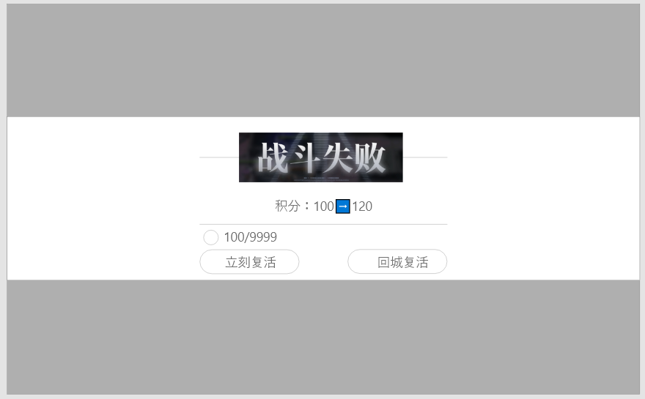
 |  | 1.标题
 |  | ▶ | 固定文本：失败 |  | 1 | 按钮功能说明
 |  | 2.积分栏（仅部分界面拥有） |  |  |  | ▶ | 失败界面的按钮根据所处副本或野外，显示内容不同
 |  | ▶ | 仅在竞技场战斗失败时显示 |  |  | ▶ | 若可在战斗内复活的副本/或野外地图，则如图所示显示两个按钮
1
 |  | 3.按钮区 |  |  |  |  | 立刻复活按钮上方需显示货币图标、消耗数量/拥有数量，若数量不足消耗数量显示为橙色
 |  | ▶ | 根据所在副本不同或野外死亡按钮文本和数量会有变化 |  |  |  | 点击立刻复活则在原地复活并扣除对应道具
 |  | ▶ | 在副本区按钮只有一个文字为确定；野外则按钮有两个内容如图。 |  |  |  | 若数量不足则提示：道具不足
2
 |  | ▶ | 按钮最多两个最少一个 |  |  |  | 点击回城复活则返回默认城镇传送点并复活
 |  | ▶ | 下方的文本需要在不同界面均能看清 |  |  | ▶ | 若不可在副本内复活则只有确定按钮一个
3
 |  | ▶ | 如图，部分特殊按钮需要在按钮上方显示货币以及数量，需要特殊处理。 |  |  |  | 点击后返回进入点复活。
 |  |  |  |  |  | ▶ | 特殊：在竞技场失败时，则会比其他战斗多出一个积分变动信息（如图中2的部分）

 | 系统说明
 |  | 如图示意：
 |  | 1.标题 |  |  | 1 | 系统说明框体
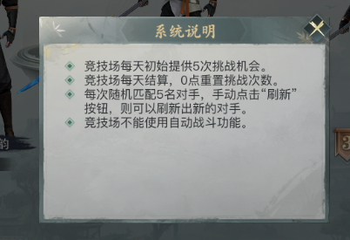
 |  | ▶ | 会随功能不同有文本变化
1
 |  | 2.正文
 |  | ▶ | 会随功能不同有文本变化，可上下滑动
 |  | 3.关闭按钮
 |  | ▶ | 点击后将关闭该弹窗

 | 快捷穿戴弹窗
 |  |  |  |  |  | 弹出途径：
 |  | 示意说明： |  |  |  | 1.获得战力高于当前穿戴的装备时，在主界面弹出
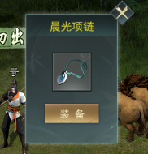
 |  | 1.标题 |  |  |  | 2.出现后不影响其他区域的点击
 |  | ▶ | 显示装备的名称 |  |  | 3.点击装备按钮，则立刻快捷穿戴该装备
 |  | 2.图标 |  |  |  | 4.点击关闭按钮，则忽略并关闭弹窗
 |  | ▶ | 显示对应装备图标 |  |  | 5.若同时有多个装备触发该弹窗，则仅显示最后一个。
 |  | 3.装备按钮
 |  | ▶ | 点击后快捷穿戴装备
 |  | 4.关闭按钮

1
 | 快捷获取弹窗
 |  |  |  |  |  | 弹出途径：
 |  | 1.标题 |  |  |  | 1.部分功能有获取途径按钮，点击后弹出
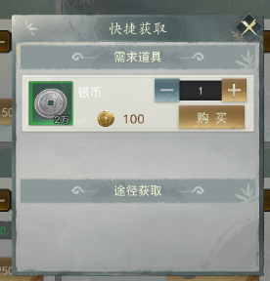
 |  | ▶ | 固定文本：快捷获取 |  |  | 2.主界面快捷栏药水不足时，点击弹出
2
 |  | 2.需求道具列表 |  |  |  | 3.点击需求道具的购买按钮即可购买对应数量的道具
 |  | ▶ | 可快捷购买对应需求道具的列表 |  |  | 4.如果需求道具列表货币不足，则货币数量显示为橙色
 |  | ▶ | 单页最少显示两个，列表可滑动 |  |  | 5.货币不足时点击购买则会提示：货币不足。
 |  | 3.途径获取 |  |  |  | 6.点击获取途径列表的按钮，可跳转至对应功能；部分副本可能禁止跳转或离开，则根据对应功能显示提示：请先离开当前副本。等不同的提示。
 |  | ▶ | 此道具可获取的功能途径
 |  | ▶ | 横向展示，最多可展示四个
3

 | 通用提示弹窗

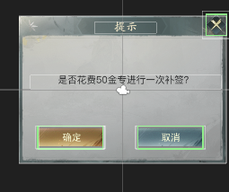

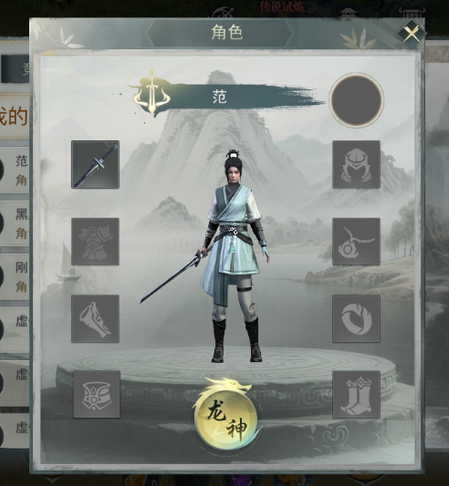
 | 其他玩家信息弹窗 |  |  |  |  | 弹出途径：
 |  | 信息显示 |  |  |  | 1.玩家点击其他玩家信息时弹出
 |  | 1.标题 |  |  |  | 2。点击排行榜中的查看显示
 |  | ▶ | 固定文本：角色
 |  | 2.玩家名称和信息
 |  | ▶ | 必须内容：名称+职业（图标或文本）
 |  | ▶ | 可添加内容：战力、公会信息、头像、等级
 |  | 3.角色模型

 |  | 4.装备信息
 |  | ▶ | 显示玩家穿戴的装备，点击对应装备可显示tips和强化等级等信息
 |  | ▶ | 该项目共八个装备

 |  | 5.特殊装备切换按钮
 |  | ▶ | 文本：根据功能会出现变动，当前特殊装备的名称暂定为武装
 |  | ▶ | 点击后将装备显示切换为特殊装备显示，数量为8

